Sheet1
Data untuk perbandingan algoritma Branch and Bound dan algoritma Greedy
Data 1 Kebun Binatang Nirmala | Jarak antar kandang kebun binatang Nirmala |  |  |  |  | Data 2 Kebun Binatang Bimasakti | Jarak antar kandang kebun binatang Bimasakti
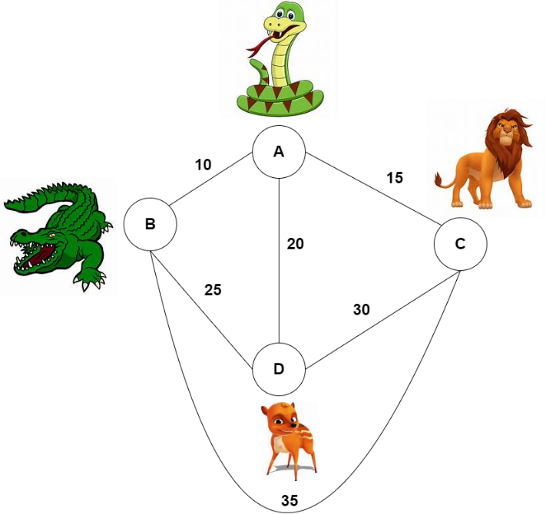 |  |  |  |  |  | 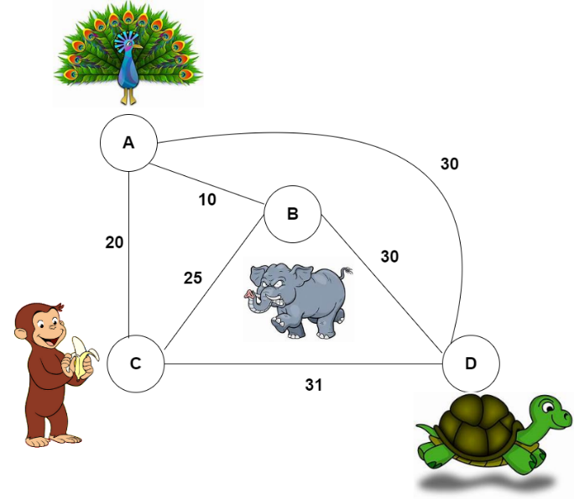
 | Kandang | Ular | Buaya | Singa | Kancil |  | Kandang | Merak | Gajah | Monyet | Kura-kura
 | Ular | - | 10 m | 15 m | 20 m |  | Merak | - | 10 m | 20 m | 30 m
 | Buaya | 10 m | - | 35 m | 25 m |  | Gajah | 10 m | - | 25 m | 30 m
 | Singa | 15 m | 35 m | - | 30 m |  | Moyet | 20 m | 25 m | - | 31 m
 | Kancil | 20 m | 25 m | 30 m | - |  | Kura-kura | 30 m | 30 m | 31 m | -

